３充足状況
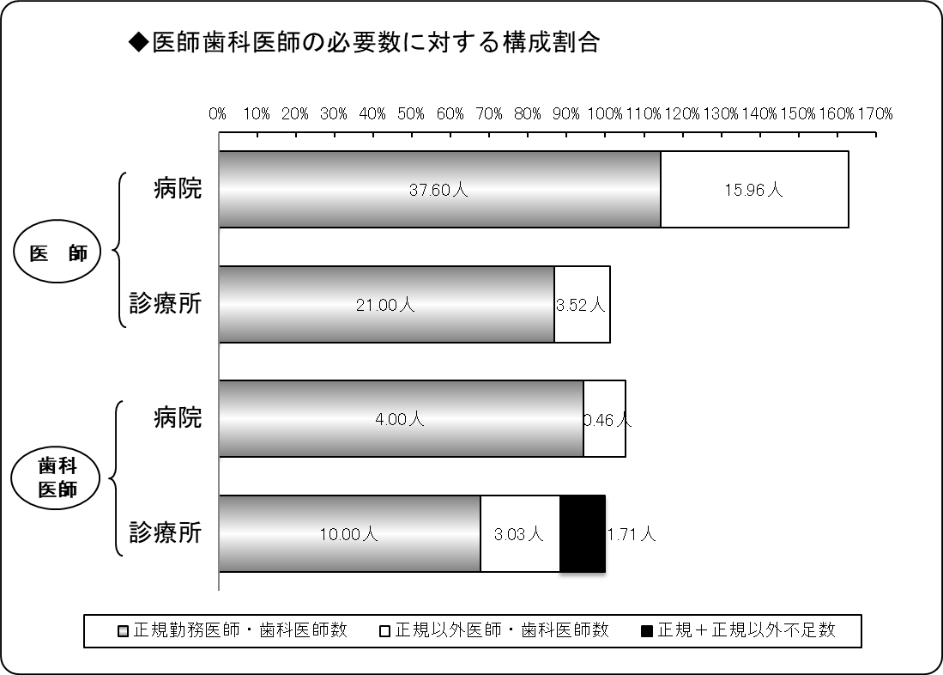
３ 医師・歯科医師の医療法上充足状況
令和５年４月１日現在
区分 |  | 医師 |  |  | 歯科医師
 |  | 病院 | 診療所 | 計 | 病院 | 診療所 | 計
施設数 |  | 7 | 22 | 29 | 2 | 12 | 14
必要数（医師・歯科医師） | ① | 32.46 | 24.20 | 56.66 | 4.23 | 14.74 | 18.98
正規勤務医師・歯科医師数 | ② | 37.60 | 21.00 | 58.60 | 4.00 | 10.00 | 14.00
正規以外医師・歯科医師数 | ③ | 15.96 | 3.52 | 19.48 | 0.46 | 3.03 | 3.49
計 ②＋③ | ④ | 53.56 | 24.52 | 78.08 | 4.46 | 13.03 | 17.49
正規充足率 | ②／① | 115.83% | 86.78% | 103.42% | 94.45% | 67.83% | 73.77%
正規＋正規以外充足率 | ④／① | 165.01% | 101.32% | 137.81% | 105.32% | 88.38% | 92.16%
正規不足数 | ①－② | △ 5.14 | 3.20 | △ 1.94 | 0.23 | 4.74 | 4.98
正規＋正規以外不足数 | ①－④ | △ 21.10 | △ 0.32 | △ 21.42 | △ 0.23 | 1.71 | 1.49
※出張診療所を除く。
※必要数とは、病院では医療法上の数。診療所では施設の実情に応じた数。
※小数点第３位四捨五入。

４病院別充足状況
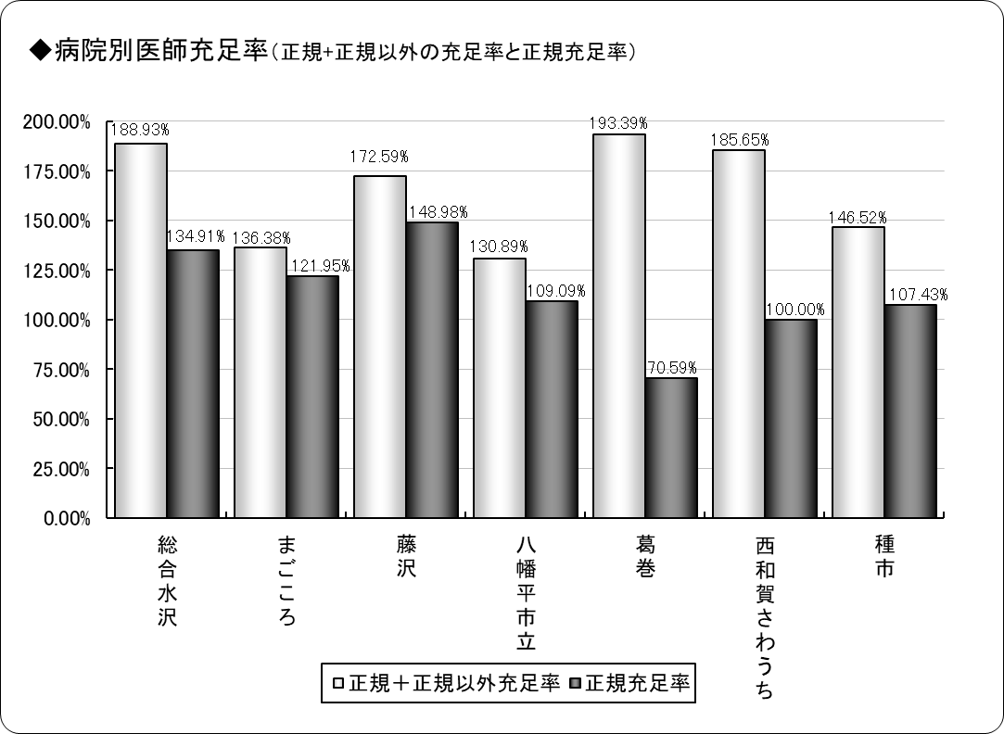
４ 医師の病院別医療法上充足状況
令和５年４月１日現在
保険者名 | 施設名 | 必要数 | 現員数 |  | 過不足数 |  | 充足率
 |  |  |  | 正規現員数 |  | 正規過不足数 |  | 正規充足率
奥州市 | 総合水沢 | 7.41 | 14.00 | 10.00 | 6.59 | 2.59 | 188.93% | 134.91%
 | まごころ | 4.92 | 6.71 | 6.00 | 1.79 | 1.08 | 136.38% | 121.95%
一関市 | 藤沢 | 4.03 | 6.95 | 6.00 | 2.92 | 1.97 | 172.59% | 148.98%
八幡平市 | 八幡平市立 | 5.50 | 7.20 | 6.00 | 1.70 | 0.50 | 130.89% | 109.09%
葛巻町 | 葛巻 | 4.25 | 8.22 | 3.00 | 3.97 | △ 1.25 | 193.39% | 70.59%
西和賀町 | さわうち | 3.00 | 5.57 | 3.00 | 2.57 | 0.00 | 185.65% | 100.00%
洋野町 | 種市 | 3.35 | 4.91 | 3.60 | 1.56 | 0.25 | 146.52% | 107.43%
計 | ７施設 | 32.46 | 53.56 | 37.60 | 21.10 | 5.14 | 165.01% | 115.83%
※必要数は、医療法上の数。
※現員数は、令和４年４月１日現在の数。
※正規現員数は、令和４年４月１日現在の正規以外の医師を除く正規常勤医師の数。
※小数点第３位四捨五入。

６年齢階層
６ 医師・歯科医師の年齢階層別状況
令和５年４月１日現在
年 齢 | 医 師 数 | 歯科医師数 | 計 | 割合
25 ～ 29 | 3 | 0 | 3 | 4.11%
30 ～ 34 | 4 | 1 | 5 | 6.85%
35 ～ 39 | 4 | 1 | 5 | 6.85%
40 ～ 44 | 3 | 4 | 7 | 9.59%
45 ～ 49 | 3 | 1 | 4 | 5.48%
50 ～ 54 | 6 | 3 | 9 | 12.33%
55 ～ 59 | 12 | 1 | 13 | 17.81%
60 ～ 64 | 10 | 2 | 12 | 16.44%
65 ～ 69 | 10 | 0 | 10 | 13.70%
70 ～ | 4 | 1 | 5 | 6.85%
計 | 59 | 14 | 73 | 100.00%
平均年齢 | 54.24歳 | 49.86歳 | 53.40歳 | ―
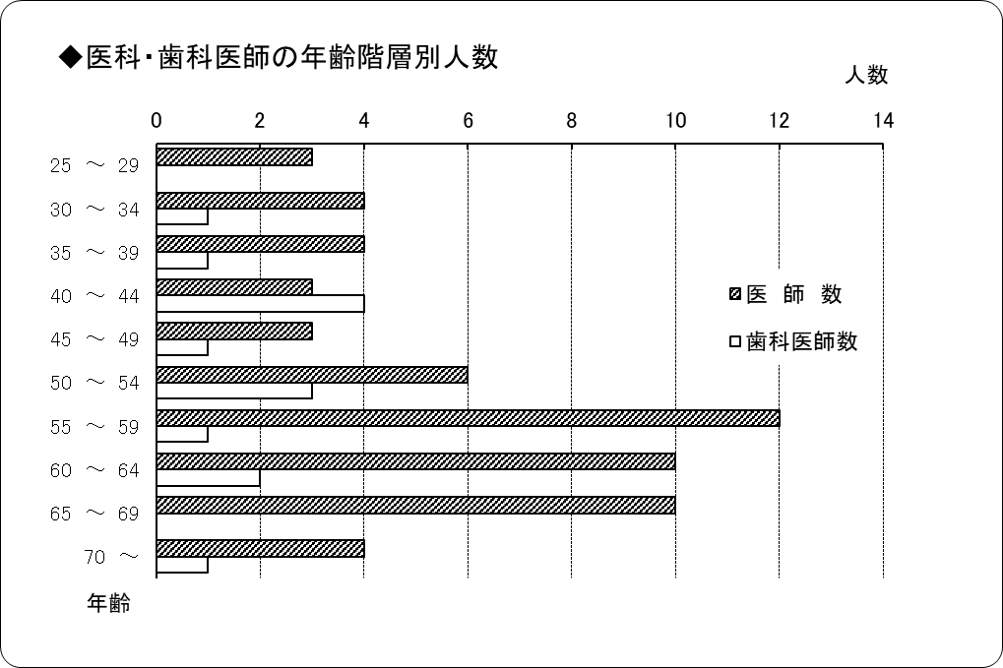
※正規以外の医師・歯科医師を除く。

７勤続年数
７ 医師・歯科医師の勤続年数
令和５年４月１日現在
勤 続 年 数 | 医 師 数 | 歯科医師数 | 計 | 割合
25 年 以 上 | 4 | 4 | 8 | 10.96%
20 ～ 24 年 | 5 | 1 | 6 | 8.22%
15 ～ 19 年 | 6 | 2 | 8 | 10.96%
10 ～ 14 年 | 10 | 2 | 12 | 16.44%
5 ～ 9 年 | 9 | 2 | 11 | 15.07%
1 ～ 4 年 | 16 | 3 | 19 | 26.03%
1 年 未 満 | 9 | 0 | 9 | 12.33%
計 | 59 | 14 | 73 | 100.00%
平均勤続年数 | 9.44年 | 16.38年 | 10.77年 | ―
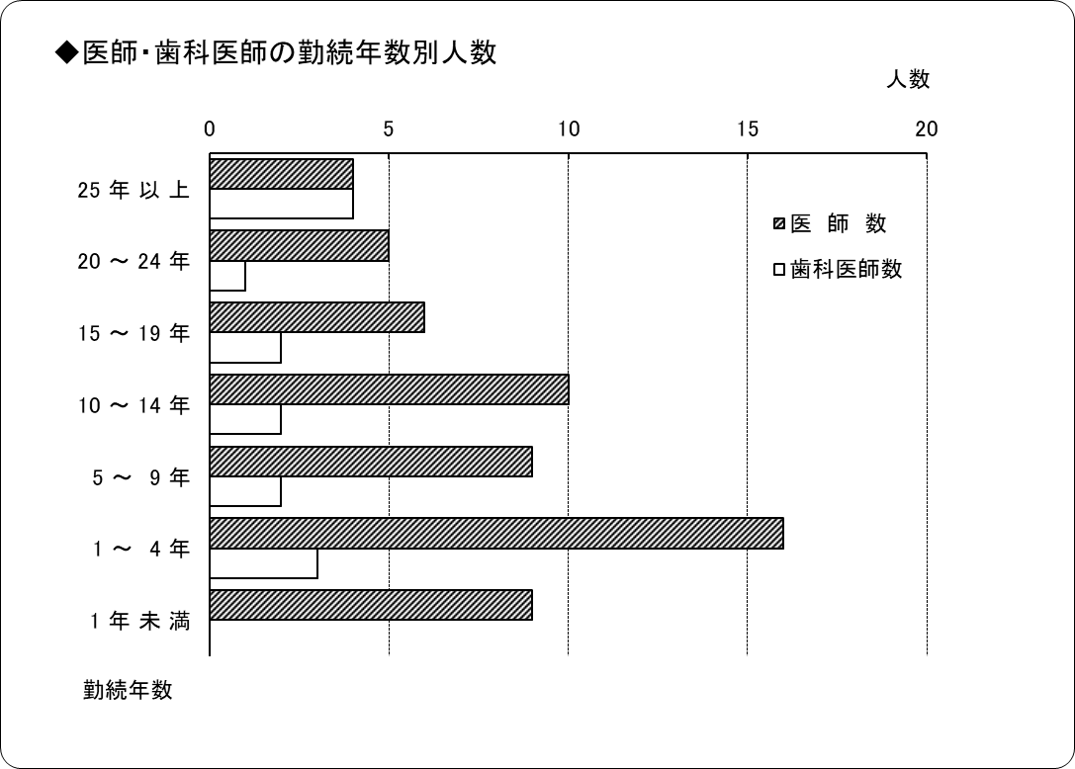
※正規以外の医師・歯科医師を除く。

10分布図
10 国保診療施設分布図

青森県
秋田県 | 太平洋

凡例
●病院
◎診療所
（歯科併設含む）
○歯科診療所
□出張診療所
※凡例の表示は令和５年４月１日現在

宮城県

